大纲
编程运动会主题课
本课程以编程运动会为主题，带领学生解锁更多项目制作的玩法，创造属于自己的虚拟运动场景！滑板少年、飞碟射击、热血拳击等三个刺激有趣的项目等你来体验。通过Python编程语言，培养逻辑思维与问题解决能力，让孩子在知识的海洋中学习、在创作的宇宙中成长。
每次课2个小时 |  |  | 新版Python-level2课程-第10次课以上 老版Python-level3以上
课次 | 项目名称 | 知识目标 | 项目目标 | 项目效果
1 | 滑板少年 | 1.常量 2.convert_alpha() 3.Clock() 4.加载序列图函数 | 1.完成界面构建 2.实现背景移动 3.创建动态人物 | 
2 |  | 1.get_ticks() 2.random库 3.键盘事件 | 1.实现人物跳跃 2.实现人物下蹲 3.计算滑行距离 4.显示两个障碍物 | 
3 |  | 1.get_width() 2.get_height() 3.碰撞检测算法 | 1.碰撞检测 2.显示血条并掉血 3.显示结果页与滑行距离 | 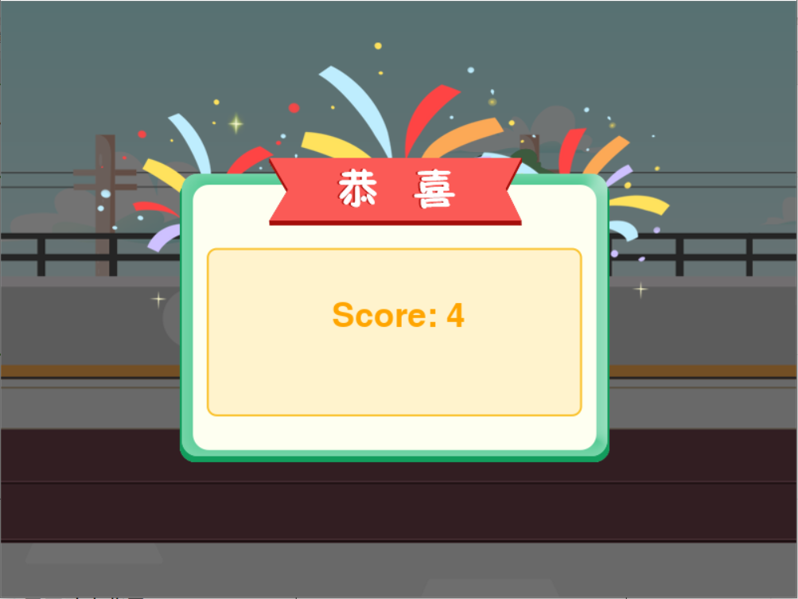
4 |  | 1.回顾碰撞检测算法 2.无敌算法 | 1.显示能量进度条 2.判断无敌 3.添加糖果道具 | 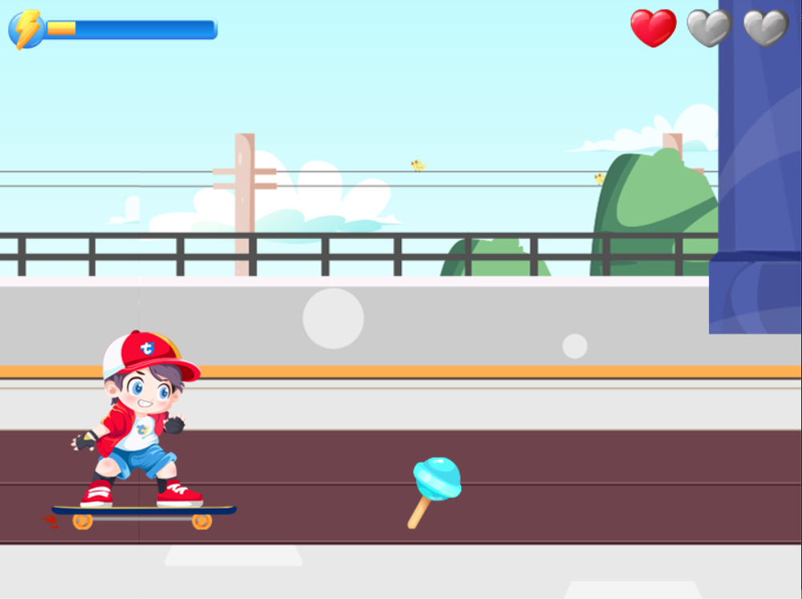
5 | 热血拳击 | 1.函数的默认参数 2.图片缩放 3.图片翻转 | 1.完成界面构建 2.加载功能函数 3.动画播放函数 4.显示动态背景 | 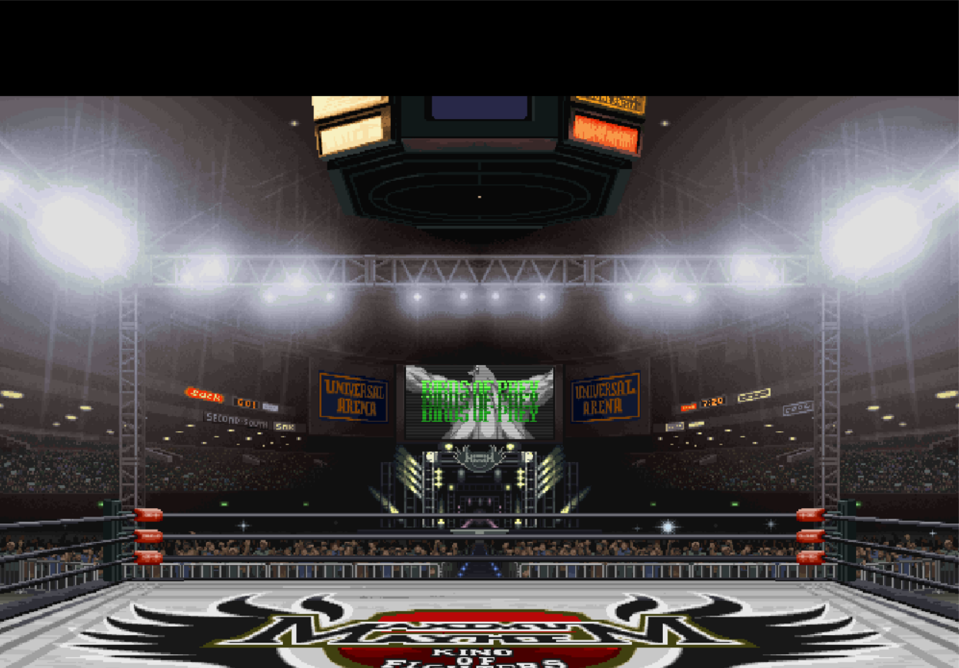
6 |  | 1.if嵌套的使用 2.elif的应用 | 1.玩家动画功能 2.键盘事件处理 3.移动功能 | 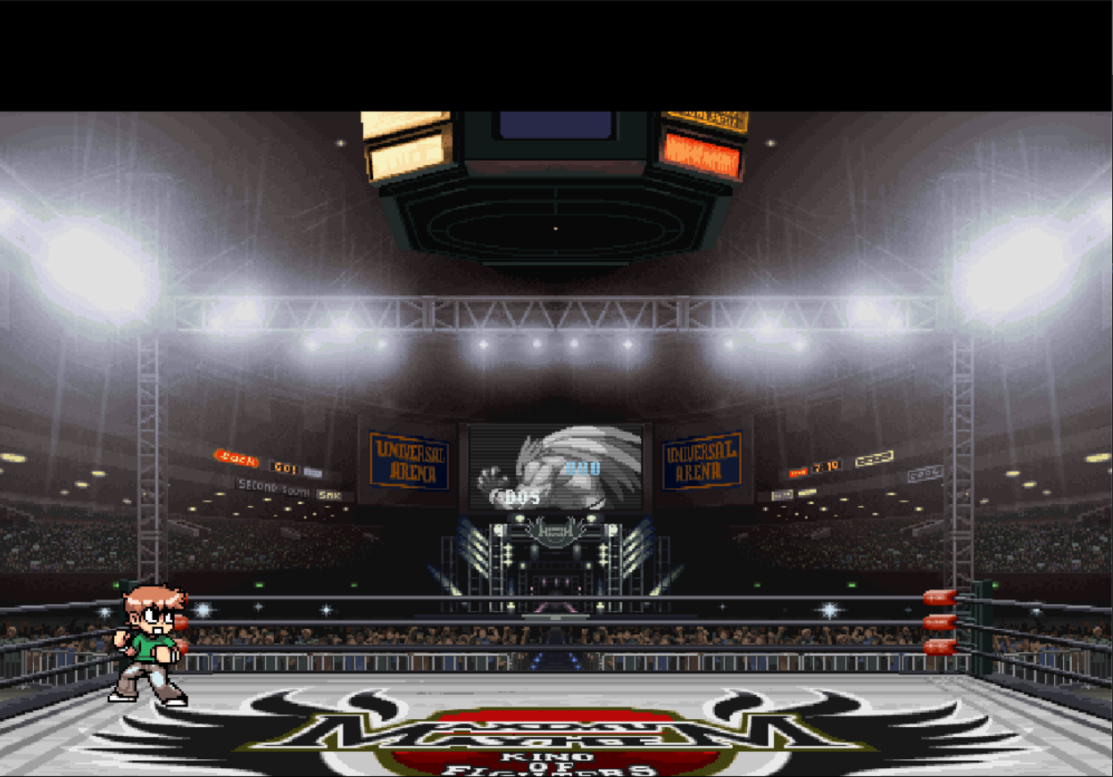
7 |  | 1.变量的多重赋值 2.函数返回值 | 1.敌人动画功能 2.添加动画通知 3.组合动画 | 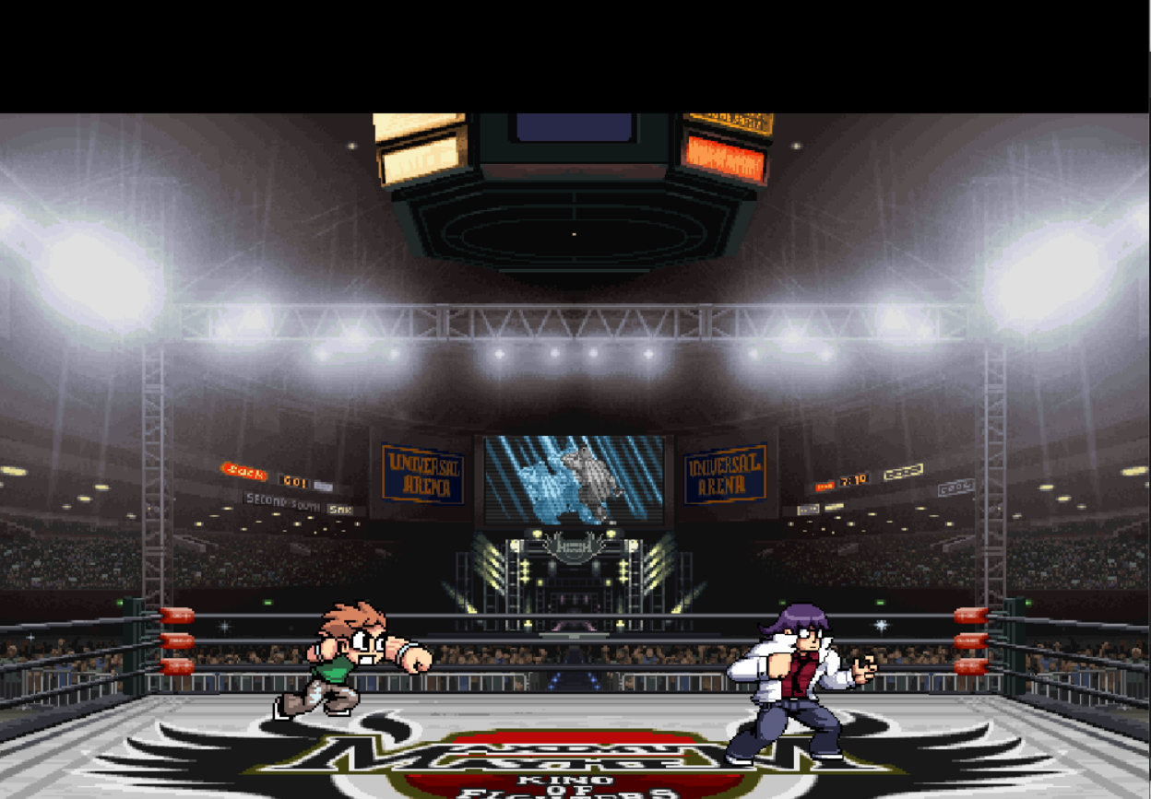
8 |  | 1.pygame矩形绘制 | 1.敌人动画功能-特殊技能 2.UI界面绘制 | 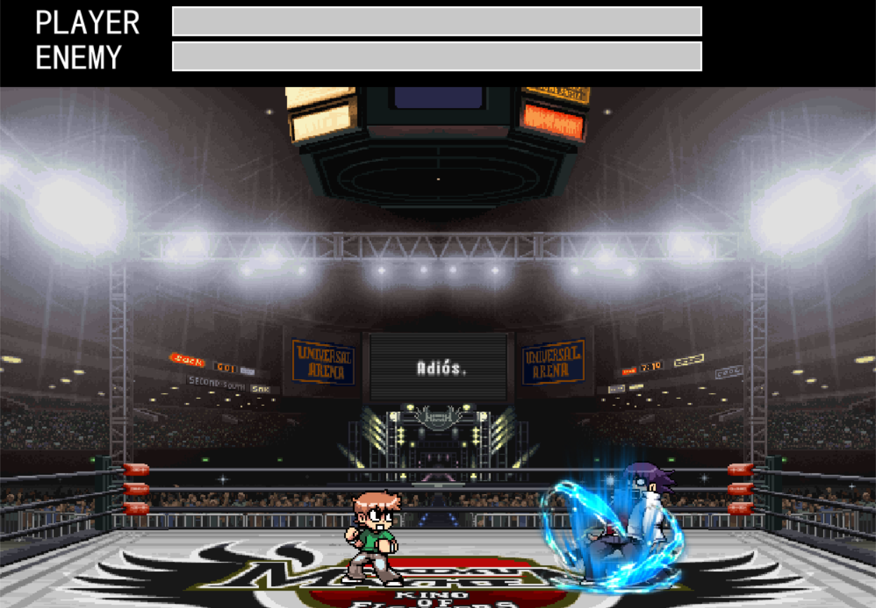
9 |  | 1.矩形碰撞算法 | 1.碰撞检测 2.敌人攻击范围及受击范围 3.玩家攻击范围及受击范围 4.伤害计算 5.结束界面 | 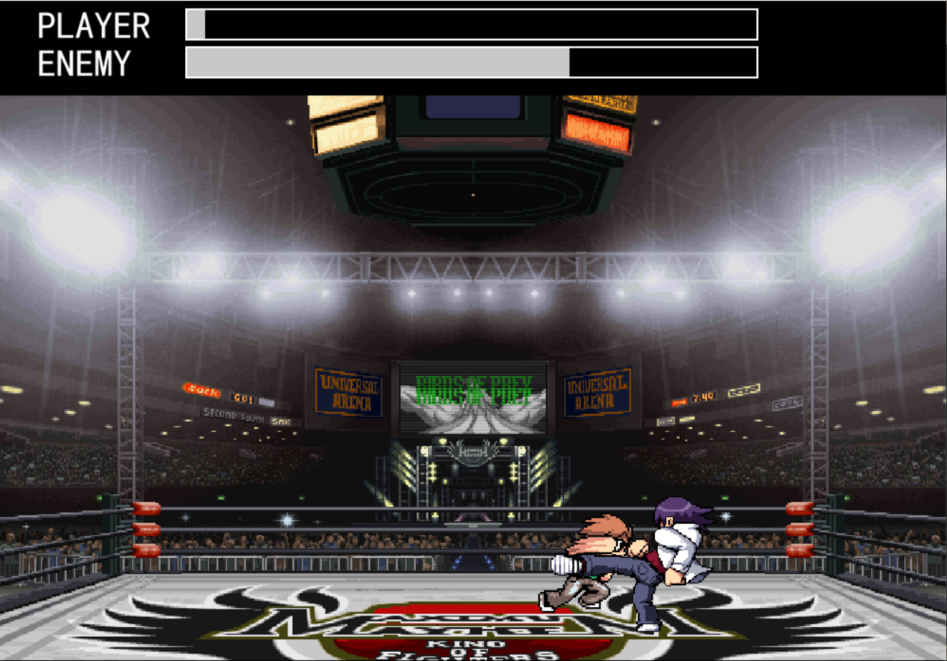
10 |  | 1.两点键间距离 2.图片中点计算 | 1.敌人的AI策略 2.连击功能 3.自动寻路功能 | 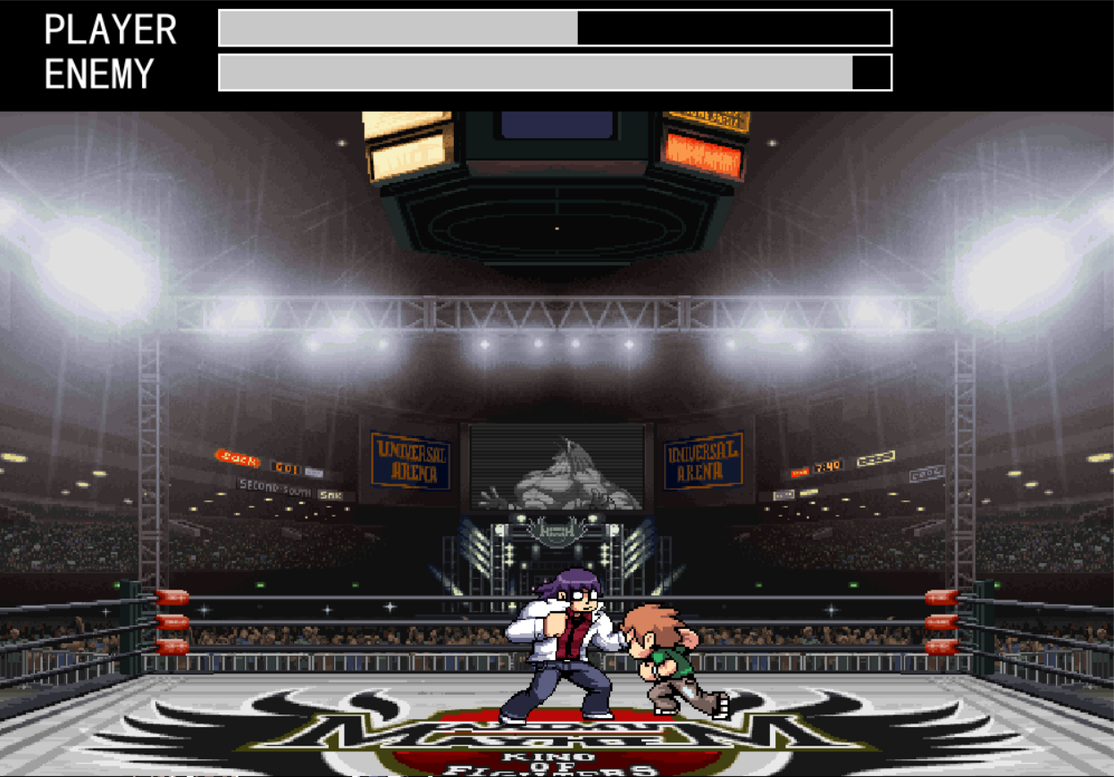
11 | 飞碟射击 | 1.获取鼠标位置 2.边缘检测 3.鼠标的捕获模式 | 1.游戏框架搭建 2.资源加载 3.背景移动 4.移动范围限制 | 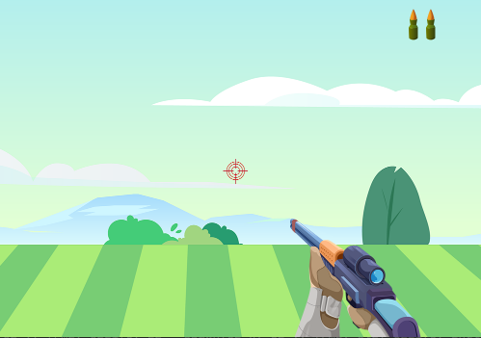
12 |  | 1.pygame的帧速率 2.函数的多返回值 3.相对坐标及绝对坐标 | 1.绘制飞碟 2.飞碟的生命周期 3.飞碟数据初始化 | 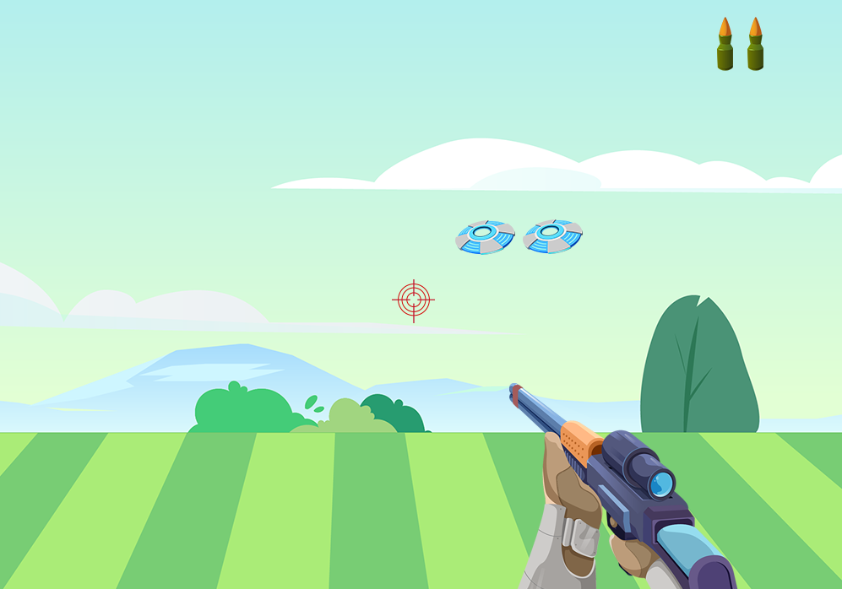
13 |  | 1.pygame键盘事件 2.碰撞检测的应用 | 1.碰撞检测 2.飞碟消失动画 3.换弹功能 4.退出功能 | 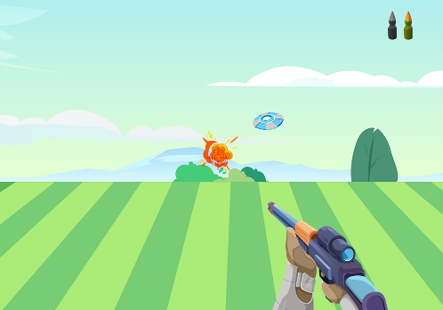
14 |  | 1.计时器重置 2.游戏时间控制 3.游戏关卡控制 | 1.添加回合机制 2.倒计时功能 | 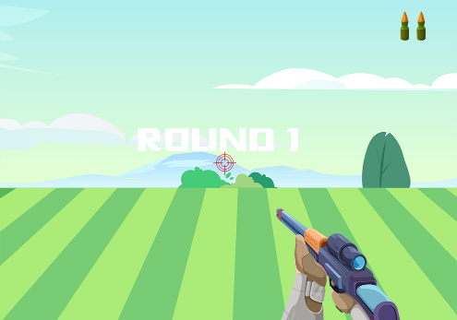
15 |  | 1.条件遍历 2.完整游戏流程 | 1.记分功能 2.游戏重新开始功能 3.游戏关卡数据初始化 | 